volby
pohlavi | strana | počet | Vytvořte graf s vysledkem voleb, který bude současně kopírovat genederové rozložení populace (viz ukázka).
z | CSSD | 1
z | Pirati | 1
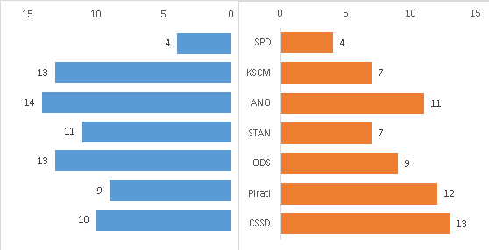
m | ODS | 1
m | STAN | 1
z | KSCM | 1
z | ANO | 1
m | ODS | 1
m | ANO | 1
m | ANO | 1
m | Pirati | 1
z | STAN | 1
z | ANO | 1
z | ODS | 1
m | Pirati | 1
m | ANO | 1
z | CSSD | 1
m | KSCM | 1
m | KSCM | 1
z | Pirati | 1
m | Pirati | 1
z | Pirati | 1
m | ODS | 1
z | SPD | 1
m | ANO | 1
m | CSSD | 1
m | STAN | 1
z | STAN | 1
z | ODS | 1
m | KSCM | 1
z | ANO | 1
m | ANO | 1
m | ODS | 1
m | KSCM | 1
z | KSCM | 1
m | SPD | 1
z | ODS | 1
z | ANO | 1
z | CSSD | 1
z | STAN | 1
z | ODS | 1
z | ANO | 1
m | SPD | 1
z | ANO | 1
z | STAN | 1
z | SPD | 1
z | Pirati | 1
z | CSSD | 1
m | KSCM | 1
m | STAN | 1
m | CSSD | 1
m | ANO | 1
z | ODS | 1
m | STAN | 1
z | CSSD | 1
z | CSSD | 1
m | SPD | 1
m | ANO | 1
m | ANO | 1
m | STAN | 1
m | CSSD | 1
m | STAN | 1
m | KSCM | 1
z | CSSD | 1
z | ANO | 1
z | CSSD | 1
z | STAN | 1
z | Pirati | 1
m | ODS | 1
m | CSSD | 1
m | SPD | 1
z | ANO | 1
m | CSSD | 1
z | KSCM | 1
m | CSSD | 1
z | CSSD | 1
z | KSCM | 1
m | KSCM | 1
m | STAN | 1
m | KSCM | 1
m | Pirati | 1
z | STAN | 1
z | SPD | 1
z | KSCM | 1
z | Pirati | 1
m | ANO | 1
z | STAN | 1
m | KSCM | 1
z | Pirati | 1
z | KSCM | 1
z | CSSD | 1
z | SPD | 1
m | ODS | 1
m | Pirati | 1
m | ODS | 1
m | ANO | 1
m | KSCM | 1
m | Pirati | 1
m | CSSD | 1
z | ANO | 1
z | Pirati | 1
z | CSSD | 1
z | ODS | 1
m | CSSD | 1
z | CSSD | 1
z | ANO | 1
m | CSSD | 1
z | CSSD | 1
m | KSCM | 1
m | ODS | 1
m | ODS | 1
m | STAN | 1
z | ODS | 1
m | ANO | 1
z | KSCM | 1
m | STAN | 1
m | STAN | 1
m | Pirati | 1
m | ANO | 1
m | STAN | 1
m | ANO | 1
z | Pirati | 1
m | ODS | 1
z | Pirati | 1
m | CSSD | 1
z | ODS | 1
m | KSCM | 1
m | Pirati | 1
m | ODS | 1
z | Pirati | 1
m | KSCM | 1
m | ANO | 1
z | Pirati | 1
z | ANO | 1
m | Pirati | 1
z | ODS | 1
m | ODS | 1
m | ODS | 1

rozpocet
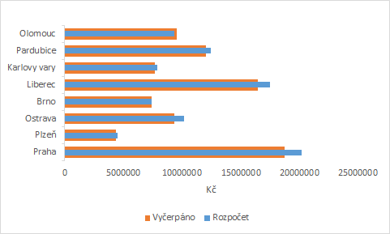
 |  |  | Nakreslete graf, který ukáže rozdíly mezi skutečným čerpáním rozpočtu vybraných měst.
 | Rozpočet | Vyčerpáno | Použijte pruhový graf, viz obrázek.
Praha | 20202171.235 | 18714462.901
Plzeň | 4513309.0733 | 4335677.7275
Ostrava | 10203700.067 | 9369765.5511
Brno | 7427484.3203 | 7425434.8932
Liberec | 17528907.747 | 16492265.615
Karlovy vary | 7892788.9855 | 7694064.1233
Pardubice | 12465893.762 | 12038067.409
Olomouc | 9313460.1166 | 9550620.7862

Gantt
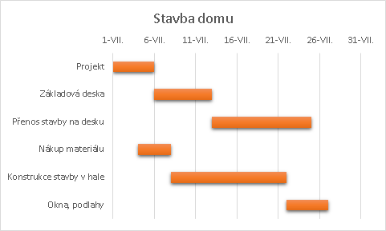
Činost | Začátek činnosti | Počet dnů | Načrtněte tzv. Ganttův diagram, který zobrazí činnosti potřebné pro stavbu dřevostavby.
Projekt | 2018-07-01 | 5 | Výsledek lze vidět na obrázku.
Základová deska | 2018-07-06 | 7
Přenos stavby na desku | 2018-07-13 | 12
Nákup materiálu | 2018-07-04 | 4
Konstrukce stavby v hale | 2018-07-08 | 14
Okna, podlahy | 2018-07-22 | 5

sinus
 |  |  | Vykreslete závilost Y na X s pomocí spojnicového grafu.
 | x | y | Dále spočítejte k veličiny Y veliřinu Z, která vznikne "nabalením" funkce 50*sin(10 x)
1 | 1405 | 68.65 | Křivku Z vykreslete do grafu a nastavte u ní hladkost a přijatelný vzhled, viz např. obrázek.
2 | 1353.3 | 90.76
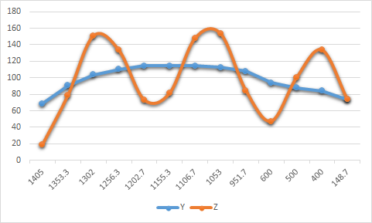
3 | 1302 | 103.9
4 | 1256.3 | 110.3
5 | 1202.7 | 114.33
6 | 1155.3 | 114.29
7 | 1106.7 | 114.43
8 | 1053 | 112.62
9 | 951.7 | 108
10 | 600 | 94
11 | 500 | 88
12 | 400 | 84
13 | 148.7 | 74

boxplot
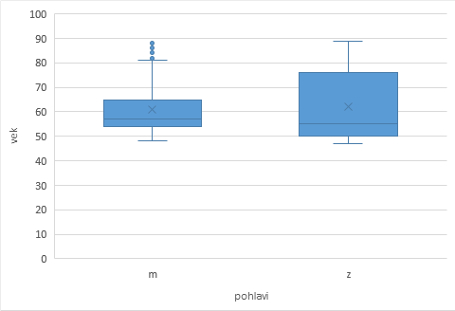
pohlavi | vek | plat | Vykreslete krabicový graf s pomocí funkce MS Excel 2016 pro zobrazení věku osob podle pohlaví.
m | 60 | 40,200 | Stejný typ grafu vykreslete i pro plat osob, ovšem s pomocí skládaného grafu.
m | 63 | 45,000
m | 60 | 32,100
m | 62 | 36,000
m | 52 | 28,350
m | 58 | 27,750
m | 55 | 27,300
m | 53 | 40,800
m | 56 | 46,000
m | 56 | 42,300
m | 77 | 21,750
m | 51 | 31,050
m | 55 | 32,550
m | 56 | 31,200
m | 54 | 36,150
m | 57 | 42,000
m | 63 | 29,100
m | 56 | 31,350
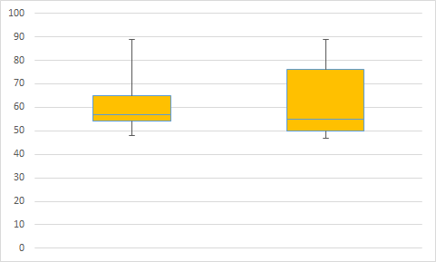
m | 58 | 36,000
m | 57 | 35,100
m | 54 | 23,250
m | 55 | 29,250
m | 59 | 34,800
m | 56 | 35,550
m | 54 | 45,150
m | 87 | 25,050
m | 58 | 27,000
m | 56 | 26,850
m | 55 | 33,900
m | 57 | 28,050
m | 59 | 30,900
m | 54 | 22,500
m | 54 | 21,900
m | 56 | 41,100
m | 56 | 25,950
m | 56 | 31,650
m | 58 | 24,150
m | 65 | 40,200
m | 55 | 39,900
m | 55 | 27,450
m | 52 | 31,650
m | 54 | 30,450
m | 65 | 28,350
m | 56 | 37,800
m | 57 | 33,450
m | 56 | 30,300
m | 62 | 27,450
m | 56 | 31,500
m | 65 | 27,300
m | 58 | 27,000
m | 78 | 22,200
m | 71 | 30,900
m | 54 | 26,700
m | 67 | 43,950
m | 81 | 23,700
m | 56 | 27,600
m | 64 | 25,800
m | 55 | 35,250
m | 55 | 26,700
m | 55 | 52,650
m | 52 | 30,900
m | 53 | 25,500
m | 54 | 26,550
m | 88 | 26,700
m | 80 | 26,250
m | 53 | 25,200
m | 58 | 39,300
m | 53 | 38,850
m | 54 | 37,500
m | 68 | 19,650
m | 63 | 29,340
m | 55 | 39,600
m | 54 | 29,100
m | 57 | 33,150
m | 59 | 27,300
m | 69 | 30,600
m | 67 | 28,950
m | 53 | 38,400
m | 54 | 30,150
m | 69 | 34,620
m | 54 | 80,000
m | 55 | 25,350
m | 55 | 29,850
m | 84 | 22,500
m | 55 | 26,550
m | 57 | 50,550
m | 48 | 25,500
m | 49 | 21,300
m | 82 | 22,350
m | 52 | 40,200
m | 70 | 28,650
m | 55 | 27,750
m | 54 | 66,875
m | 55 | 33,900
m | 54 | 27,900
m | 53 | 40,350
m | 55 | 25,950
m | 52 | 25,050
m | 49 | 26,700
m | 86 | 24,000
m | 54 | 26,850
m | 58 | 26,550
m | 50 | 31,500
m | 78 | 22,350
m | 52 | 30,750
m | 55 | 34,500
m | 54 | 26,250
m | 54 | 44,875
m | 58 | 27,750
m | 49 | 27,750
m | 52 | 43,410
m | 81 | 22,050
m | 53 | 26,700
m | 59 | 27,300
m | 54 | 35,700
m | 57 | 25,950
m | 52 | 28,350
m | 64 | 35,700
m | 50 | 28,050
m | 83 | 21,300
m | 68 | 22,500
m | 51 | 29,400
m | 51 | 27,450
m | 53 | 29,850
m | 52 | 25,350
m | 72 | 27,000
m | 58 | 24,000
m | 59 | 30,150
m | 52 | 30,300
m | 55 | 36,000
m | 55 | 31,950
m | 53 | 35,250
m | 51 | 37,800
m | 53 | 31,200
m | 53 | 29,400
m | 56 | 33,900
m | 55 | 27,150
m | 65 | 33,300
m | 76 | 26,250
m | 54 | 31,950
m | 54 | 30,750
m | 51 | 33,540
m |  | 34,950
m | 54 | 40,350
m | 53 | 30,270
m | 84 | 26,250
m | 53 | 32,400
m | 55 | 28,050
m | 57 | 49,000
m | 49 | 28,500
m | 65 | 28,800
m | 88 | 24,450
m | 50 | 31,650
m | 56 | 33,900
m | 54 | 26,250
m | 52 | 26,400
m | 52 | 39,150
m | 80 | 30,750
m | 71 | 30,750
m | 84 | 30,750
m | 62 | 30,000
m | 77 | 30,750
m | 70 | 30,750
m | 67 | 24,300
m | 67 | 30,750
m | 89 | 30,750
m | 83 | 31,950
m | 87 | 30,750
m | 75 | 33,750
m | 72 | 30,750
m | 86 | 30,600
m | 78 | 30,000
m | 73 | 34,500
m | 88 | 30,750
m | 83 | 35,250
m | 80 | 35,250
m | 76 | 30,750
m | 60 | 29,550
m | 88 | 31,950
m | 63 | 31,200
m | 87 | 30,000
m | 84 | 28,500
m | 57 | 30,300
m | 72 | 30,000
m | 66 | 57,000
m | 62 | 103,750
m | 64 | 60,375
m | 74 | 135,000
m | 64 | 110,625
m | 69 | 92,000
m | 57 | 81,250
m | 58 | 60,000
m | 64 | 73,750
m | 56 | 48,000
m | 57 | 55,000
m | 54 | 53,125
m | 56 | 78,125
m | 54 | 46,000
m | 55 | 45,250
m | 58 | 56,550
m | 69 | 82,500
m | 56 | 72,500
m | 57 | 68,750
m | 54 | 78,250
m | 58 | 60,625
m | 59 | 97,000
m | 56 | 91,250
m | 58 | 54,875
m | 59 | 68,750
m | 59 | 59,375
m | 81 | 65,000
m | 64 | 42,300
m | 66 | 66,000
m | 57 | 45,625
m | 68 | 69,250
m | 55 | 58,750
m | 55 | 54,900
m | 66 | 70,875
m | 60 | 51,250
m | 55 | 67,500
m | 74 | 66,750
m | 53 | 40,200
m | 54 | 55,500
m | 55 | 75,000
m | 54 | 68,125
m | 70 | 52,125
m | 66 | 61,875
m | 54 | 83,750
m | 53 | 56,500
m | 55 | 68,125
m | 56 | 73,500
m | 60 | 40,050
m | 63 | 38,700
m | 53 | 65,000
m | 64 | 51,450
m | 73 | 50,000
m | 57 | 48,750
m | 65 | 55,000
m | 60 | 62,500
m | 54 | 47,250
m | 73 | 59,400
m | 65 | 103,500
m | 57 | 78,500
m | 53 | 65,000
m | 59 | 66,875
m | 52 | 60,000
m | 54 | 61,250
m | 61 | 70,000
m | 62 | 66,250
m | 59 | 86,250
m | 60 | 100,000
m | 52 | 70,000
m | 64 | 55,000
m | 53 | 90,625
m | 54 | 43,650
m | 58 | 75,000
m | 53 | 61,875
m | 56 | 47,550
z | 89 | 21,450
z | 71 | 21,900
z | 52 | 21,900
z | 72 | 27,900
z | 72 | 24,000
z | 68 | 30,300
z | 69 | 35,100
z | 78 | 26,250
z | 55 | 38,850
z | 53 | 24,000
z | 85 | 16,950
z | 76 | 21,150
z | 55 | 31,350
z | 84 | 19,200
z | 57 | 23,550
z | 77 | 22,350
z | 80 | 30,000
z | 53 | 26,400
z | 54 | 54,000
z | 50 | 26,400
z | 85 | 33,900
z | 53 | 24,150
z | 50 | 29,250
z | 49 | 27,600
z | 50 | 22,950
z | 56 | 34,800
z | 57 | 51,000
z | 50 | 24,300
z | 70 | 24,750
z | 50 | 22,950
z | 51 | 25,050
z | 80 | 16,200
z | 50 | 20,100
z | 50 | 24,000
z | 50 | 25,950
z | 68 | 24,600
z | 50 | 28,500
z | 50 | 22,050
z | 58 | 25,200
z | 88 | 21,000
z | 86 | 31,500
z | 54 | 31,650
z | 55 | 25,200
z | 82 | 18,750
z | 52 | 32,550
z | 69 | 33,300
z | 55 | 38,550
z | 72 | 19,650
z | 50 | 26,250
z | 87 | 20,100
z | 53 | 22,350
z | 52 | 35,550
z | 51 | 28,500
z | 79 | 24,450
z | 86 | 16,650
z | 58 | 26,550
z | 51 | 26,700
z | 78 | 20,850
z | 51 | 26,550
z | 53 | 27,750
z | 67 | 25,050
z | 53 | 29,400
z | 52 | 33,300
z | 76 | 21,900
z | 85 | 18,150
z | 65 | 29,850
z | 55 | 35,700
z | 56 | 28,500
z | 80 | 17,100
z | 58 | 24,000
z | 79 | 27,450
z | 75 | 18,450
z | 84 | 34,500
z | 68 | 36,000
z | 85 | 29,100
z | 86 | 16,500
z | 52 | 24,750
z | 80 | 27,150
z | 62 | 26,400
z | 72 | 23,100
z | 49 | 24,000
z | 84 | 19,800
z | 49 | 20,400
z | 49 | 19,200
z | 71 | 24,000
z | 82 | 27,750
z | 76 | 22,350
z | 83 | 16,200
z | 50 | 21,900
z | 54 | 23,250
z | 53 | 33,900
z | 54 | 25,650
z | 78 | 17,250
z | 49 | 27,450
z | 49 | 22,650
z | 49 | 27,300
z | 48 | 27,750
z | 81 | 17,400
z | 50 | 40,800
z | 49 | 23,100
z | 48 | 22,500
z | 49 | 26,700
z | 50 | 24,900
z | 50 | 19,650
z | 49 | 22,050
z | 49 | 25,500
z | 51 | 28,200
z | 49 | 23,100
z | 76 | 17,100
z | 49 | 19,650
z | 49 | 22,350
z | 49 | 23,400
z | 50 | 24,300
z | 49 | 28,500
z | 49 | 19,950
z | 48 | 23,400
z | 54 | 34,500
z | 49 | 18,150
z | 75 | 20,850
z | 49 | 24,450
z | 48 | 24,750
z | 76 | 23,400
z | 52 | 24,600
z | 53 | 32,550
z | 72 | 25,800
z | 67 | 22,500
z | 55 | 25,650
z | 48 | 21,300
z | 51 | 29,850
z | 48 | 34,500
z | 64 | 22,050
z | 80 | 22,500
z | 51 | 25,500
z | 51 | 29,160
z | 83 | 16,800
z | 76 | 24,450
z | 54 | 33,000
z | 53 | 37,050
z | 52 | 24,450
z | 48 | 26,100
z | 80 | 15,900
z | 75 | 23,700
z | 84 | 21,750
z | 70 | 24,450
z | 49 | 22,200
z | 50 | 22,950
z | 74 | 23,100
z | 80 | 29,100
z | 79 | 37,650
z | 52 | 27,900
z | 84 | 21,150
z | 72 | 20,550
z | 86 | 17,700
z | 74 | 23,550
z | 77 | 19,950
z | 50 | 29,400
z | 52 | 28,800
z | 81 | 16,950
z | 71 | 17,400
z | 69 | 21,450
z | 57 | 24,750
z | 76 | 16,950
z | 75 | 26,100
z | 55 | 36,600
z | 87 | 15,750
z | 80 | 19,650
z | 77 | 21,000
z | 62 | 20,850
z | 49 | 24,150
z | 49 | 24,450
z | 48 | 21,600
z | 49 | 27,900
z | 48 | 29,100
z | 48 | 22,650
z | 48 | 20,850
z | 48 | 22,950
z | 47 | 30,600
z | 48 | 20,400
z | 49 | 23,850
z | 48 | 22,800
z | 48 | 20,700
z | 48 | 21,300
z | 65 | 24,300
z | 74 | 19,650
z | 76 | 25,200
z | 87 | 16,200
z | 48 | 22,800
z | 82 | 22,200
z | 52 | 31,350
z | 76 | 20,850
z | 48 | 20,400
z | 70 | 24,150
z | 69 | 23,850
z | 49 | 29,700
z | 89 | 21,600
z | 56 | 24,450
z | 85 | 16,350
z | 47 | 21,750
z | 49 | 22,500
z | 74 | 21,600
z | 83 | 20,700
z | 70 | 23,400
z | 51 | 32,850
z | 54 | 25,200
z | 80 | 21,450
z | 49 | 29,400
z | 53 | 37,800
z | 76 | 41,550
z | 56 | 46,875
z | 57 | 54,375
z | 53 | 43,000
z | 56 | 56,750
z | 52 | 58,125
z | 52 | 43,500
z | 54 | 34,410
z | 52 | 55,750

